P3
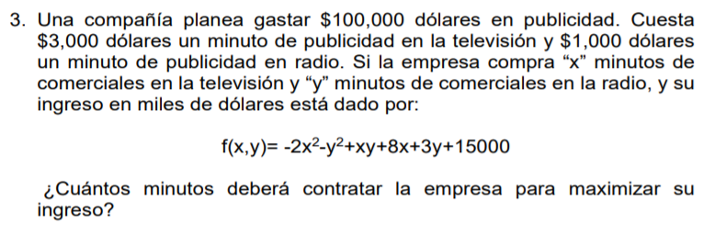

Z | -2x^2 - y^2 + xy + 8x + 3y + 15000

R1 | 3000x + 1000y | 100000

L | -2x^2 - y^2 + xy + 8x + 3y + 15000 - λ(3000x + 1000y - 100000)

dL/dx | -4x + y - 3000λ | -8 | Z | x | y
dL/dy | -2y + x - 1000λ | -3 | 14025.017857 | 24.964285774 | 25.107142678
dL/dλ | 3000x + 1000y | 100000 | 100000 | 100000

Usando Symbolab, método de Gauss-Jordan

x | 24.964285714
y | 25.107142857
λ | -0.02225
Z | 14025.017857

 | Es muy probable que los decimales en Symbolab dieran ese pequeño cambio, pero se comprueba que era un máximo

